OCTUBRE-DICIEMBRE 2023

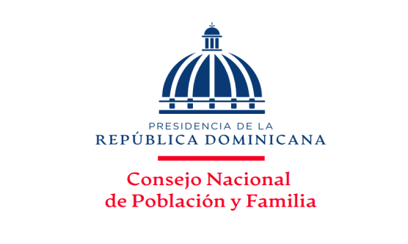
MINISTERIO DE SALUD PÚBLICA
Consejo Nacional de Población y Familia
Capacitaciones y Jornadas por solicitudes atendidas, ejecutadas y temas impartidos,
según los Productos, correspondientes al Trimestre Octubre-Diciembre, Año 2023

PRODUCTOS | SOLICITUDES ACEPTADAS | TIPOLOGIA | UNIDAD DE MEDIDA | SOLICITUDES NO ACEPTADAS | SOLICITUDES ANULADAS | SOLICITUDES ATENDIDAS | RESPUESTAS ENTREGADAS | TOTAL DE TEMAS IMPARTIDOS | %
7329 - Personas capacitadas y sensibilizadas en provincias en condiciones de pobreza sobre prevención y orientación en salud sexual reproductiva. | 9 | Capital Humano | Porcentaje de personas capacitadas | - |  | 9 | 9 | 9 | 29.03%
7330 - Hombres y Mujeres sensibilizados mediante jornadas de capacitacion para contribuir con la disminucion de la violencia intrafamiliar,equidad e igualdad de género. | 7 | Capital Humano | Números de jornadas realizadas | - | - | 7 | 7 | 7 | 22.58%
7331 - Personas reciben talleres de capacitación para promover los valores mediante orientación y Educación. | 16 | Capital Humano | Porcentaje de personas capacitadas | - | 1 | 15 | 15 | 15 | 48.39%
TOTAL DE CAPACITACIONES | 32 | N/A | N/A | 0 | 1 | 31 | 31 | 31 | 100.00%

___________________________________
Elaborado por:
Licda. Altagracia Díaz Piña
Encargada División Salud Sexual y Reproductiva

RESUMEN
TOTAL DE SOLICITUDES RECIBIDAS | 32
 |  |  |  | Elaborado por:
TOTAL DE RESPUESTAS ENTREGADAS | 31 |  |  | Licda. Altagracia Milagros Díaz Piña
 |  |  |  | Encargada Interina División de Salud
PRODUCCIÓN TOTAL | 63 | Capacitaciones |  | Sexual y Reproductiva

CANTIDAD DE SOLICITUDES RECIBIDAS Y ENTREGADAS
Salud Sexual y Reproductiva | 9
Violencia Intrafamiliar y de Género | 7
Valores en la Familia | 15

Hoja1
CANTIDAD DE SOLICITUDES RECIBIDAS Y ENTREGADAS

Salud Sexual y Reproductiva | 9 | 29
Violencia Intrafamiliar y de Género | 7 | 23
Valores en la Familia | 15 | 48
 |  | 0
 | 31 | 100

PORCENTAJE DE SOLICITUDES RECIBIDAS Y EJECUTADAS
PRODUCTOS | SOLICITUDES
Salud Sexual y Reproductiva | 29%
Violencia Intrafamiliar y de Género | 23%
Valores en la Familia | 48%

